상품제안서
플씨드 모기퇴치 시어서커 선염 차렵 여름이불 | 상품코드: F26607

 |  |  |  |  |  |  | 02-412-0044 | www.easy1.co.kr
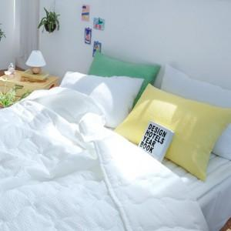

【상세/제작정보】 | 제품 사이즈별 가격 문의. 스티커 제작 및 부착 별도문의. 자수인쇄 별도 문의

【인쇄/포장옵션】 | / 포장불가능

【공급단가】 | 수량 | 50~ | 100~ | 500~ | 1,000~ | 2,000~
*VAT별도 | 단가 | 26,000원 | 25,580원 | 24,960원 | 24,330원 | 23,910원

【상품 URL】 | https://easy1.co.kr:443/src/goods_detail.php?gdno=26607

